未完成任务
编号 | 任务名称 | 任务描述 | 解决方案
 | 条码盘点，当条码打印出来后，而且已经入库了，出库了，但是作业单位把条码丢失掉了，如何确认哪些条码丢失了
 | 使用盘点功能来盘点差异设备，盘点好后，然后在后台进行打印
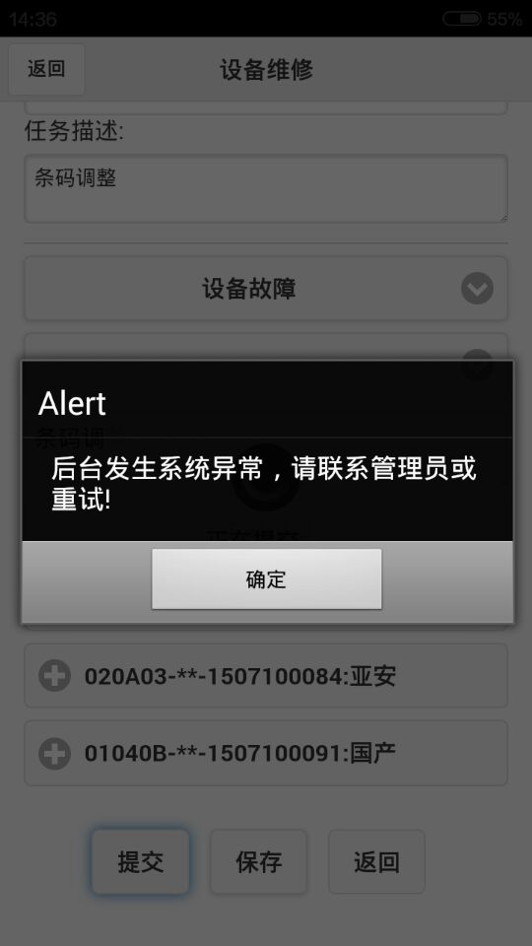
 | 任务提交时设备锁定和后台任务的确认，和回退的功能
 | 删除设备的时候对设备进行解锁
 | 在任何 有扫描的地方都要判断设备是否锁住了
 | 指定设备条码重打
 | 通过查看点位上的设备，指定设备进行重打
 | 调拨归还添加一个选择借用未归还的按钮，这样仓库也不要用选了
 | 残值的统计方法，零配件的统计方法
 | 增加零件管理，零件类型和零件，零件只有一个零件编码
 | 外修任务添加很多字段
 | 点位增加所属项目功能
 | 任务增加任务确认功能和任务退回功能
 | 领用单打印和借用单打印添加总数或序号
 | 当移动端扫描的时候如果发现设备室借用的，就给出提示
 | 增加手工修改设备新旧状态的功能，要添加修改的原因，即备注
 | 增加手工修改设备为损坏的功能，添加备注 |  | 更新app，添加日，月结报表的存储过程，然后执行，再执行下面的sql
 | 备品备件仓库日报表开发，月报表开发 |  | alter table EMS_EQUIPMENT_POLE drop column workunit_id;
 | 增加导出当日日报功能
 | 增加导出指定日期的日报报功能 |  | update ems_installoutlist a set pole_id=(select pole_id from ems_equipment_pole b where a.ecode=b.ecode)
 | 增加每晚11点定时计算日报数据功能 |  | where a.installoutlisttype='installout' and pole_id is null
 | 月报(计算公式就按最后发过去的确认)
 | 增加项目查询条件，可以全选，也可以任意选 |  | update ems_borrowlist a set pole_id=(select pole_id from ems_equipment_pole b where a.ecode=b.ecode)
 | 增加仓库查询条件，可以全选，也可以任意选 |  | where a.borrowlisttype='installout' and pole_id is null
 | 增加时间范围任意选择查询条件
 | 当整行或整列都没有数据的时候，就隐藏该行或该列 |  | 更新后还要检查，是否有pole_id给遗漏了
 | 注意领用单有编辑状态，不能保存
 | 日报(计算公式就按最后发过去的确认) |  | 检查ems_borrowlist是否有领用了，但isreturn='Y',如果有就改为N
 | 增加项目查询条件，可以全选，也可以任意选
 | 增加仓库查询条件，可以全选，也可以任意选 |  | 日报，月报的列隐藏功能
 | 增加时间范围任意选择查询条件
 | 相当于新增一张报表
 | 当整行或整列都没有数据的时候，就隐藏该行或该列
 | 增加日报任意某一天数据查询，出来的数据只有当天的数据，其他的列都没有
 | 在建仓库和备品备件仓库报表和计算公式都进行统一，两者变成一样的
 | 添加设备生命周期查询(推后)
 | 可以再设备查询里面查找
 | 在点位的设备上点击的时候也可以看到这个设备的生命周期
 | 在点位的设备上添加质保(推后)
 | 借，领，入库明细数据报表
 | 仓库和项目也能自由选择
 | 日期也能自由选择
 | 添加零星项目领用月报表修改(就按现在的来，但是领用类型变成2级)
 | 时间任意选一个范围
 | 和仓库之间的调拨领用也要放在这里面，第一级是名称是调拨，第二级名称是仓库名称
 | 借用变领用也要放在里面，第一级是借用，第二级是借变领
 | 只有备品备件仓库的数据需要统计在里面，在建仓库不需要统计在里面
 | 表头变成类似“鄞州备件库零星项目报表”

 | 1.<未修复点位报表 >增加时间段查询 增加导出功能
 | 2.新增<设备维修明细报表>
 | 3.新增<外修设备汇总表>，可以按照区域及选取的时间段导出
 | 4.新增<XX前端设备汇总表>,<XX机房设备汇总表>,例如：鄞州整个区前端设备按各个派出所汇总和机房设备汇总，如果发生维修更换后系统及时更新
 | 5.新增<XX项目前端设备汇总表>，<XX项目机房设备汇总表>例如：鄞州区水利局项目前端设备汇总表和机房设备汇总表，如果发生维修更换后系统及时更新
 | 6.新增<XX项目XX派出所前端设备明细表>,如鄞州区文华派出所各点位设备明细
 | 7.新增<重复维修明细表>，判断依据：新开单日期-前次出库日期>15天，算重复维修，可以按照选取的时间段导出
 | 8.原有的<设备报废明细表>增加一栏：出库仓库
 | 9.原有的<维修任务明细>,修改为新的格式<新维修任务明细>

 | 每次我点入库或出库按钮的时候，弹出确认框的时候，能不能提示“是否这20件设备入库（出库）”，就是提示出入库几件设备，这样万一我漏扫了一件我也会很清楚，特别是量特别大的时候，不容易发现

 | 调拨单查询增加调拨类型的查询条件
 | 取消维修任务的保存按钮，当选择故障类型等信息的时候，进行自动保存
 | 维修任务的时候，把替换下来的设备红色标识 |  | 也就是说 红色标识 不代表是坏的，只是为了区分扫描上的设备哪些是从点位上拆下来的
 | 添加标注设备损坏的功能
 | 移动端清空缓存，没有清空故障类型等信息
 | 有时间添加手工更新程序的功能
 | 维修任务强制退回，只有在里面绑定的设备没有入库的时候
 | 领用入库的序号会出现问题，有时候会出现序号混乱的情况
 | 移动端看任务的时候，进行信息简化，只传递需要的信息过去

建议
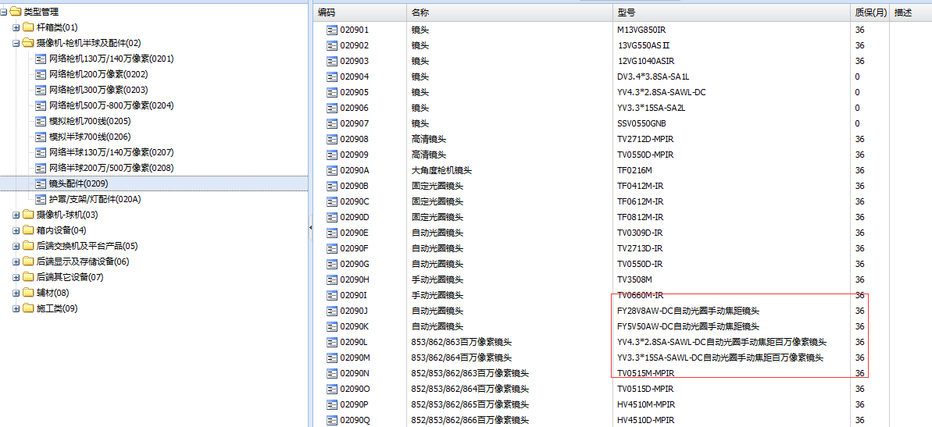
1：打印条码中，把品名加进去，因为信息太简单了，很难记住这个型号属于什么，同时去掉"宁波东望"，型号等字，或者把这个变小
2:在录入品名时，别把"国内标配"，“接收端”，"发送端"放在型号里，要放也可以放在品名里，或者放在"描述"字段里
3：测试型号或名称太长的时候怎么处理，自动换行，经过测试会自动换行
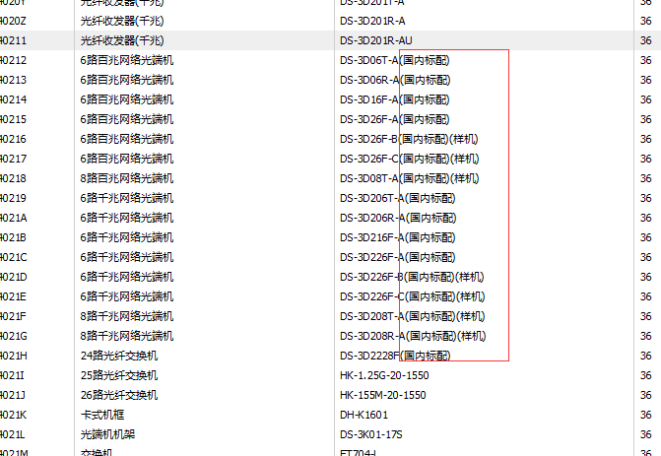
型号里的中文字问题

型号修改，和以前的订单或打印的条码不一样了
品名一旦建立 ，并且被订单引用过后，就不准修改

